開箱 No.025 Moon Princess Christm
開箱 No.025 Moon Princess Christmas Kingdom
日期 2023.05.29 ｜ 来源 https://ezslotdesign.com/slot-unboxing025/

遊戲基本資訊
• 遊戲名稱：Moon Princess Christmas Kingdom
• 開發商：Play'n Go
• 滾輪設定：5 x 5 (Grid Game)
• 贏分類型：三消，直橫3顆以上贏分
• 輸贏起伏：Base Game 中等，Free Game 可自選
• 最大贏分：15000倍
[影片] https://www.youtube.com/watch?v=AxsJCbeDrno
遊戲特色
這個版本其實是 Moon Princess 的聖誕節特別版本，比 Moon Princess 100 還要早推出，所以可以算是1.5代。
這個特別版本算是跟另外兩個作品有一些比較不同的地方
• 每次 Spin 會隨機將半透明Mistletoe背景放在一些格子上，消除那些有特殊背景的格子時，倍數才會增加1。Free Game 時特殊背景格子數量為 2 倍。
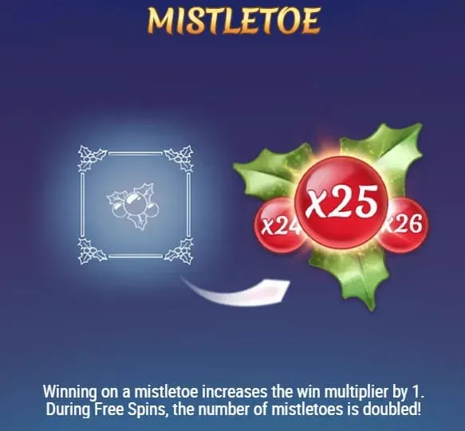

• 取消公主符號連線能量計數器，取而代之新增一個可愛的白色狐狸 Scatter 符號。當狐狸出現時，會送一次新盤面並依序觸發3個公主的特色。如果最後盤面有清光，則觸發 Free Game。
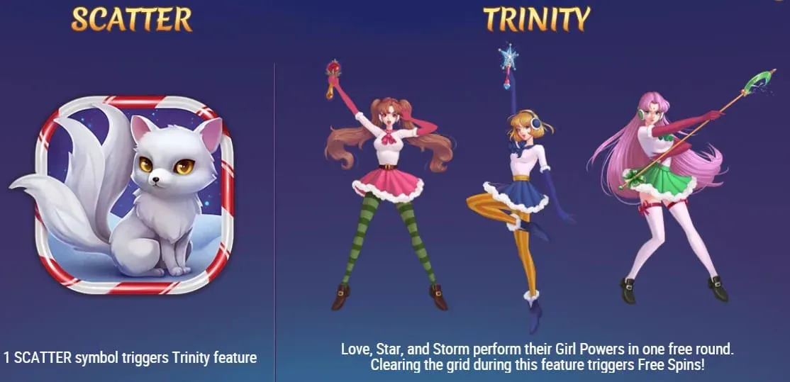

• Base Game 中沒有出現白色狐狸時，當盤面被消除到全空或只剩下Wild時，不是觸發 Free Game，而是給予 x50 的獎勵分數。
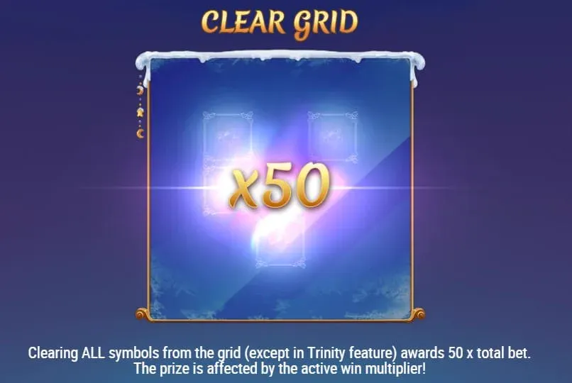

• Free Game 場次上限為 150場，Free Game 中白色狐狸會 Retrigger
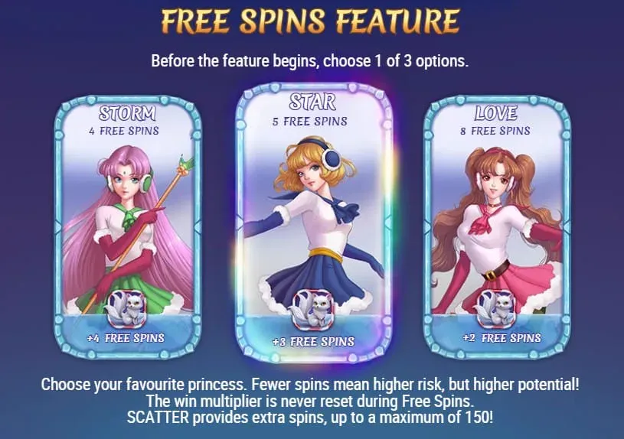

美術與音效
由於是聖誕特別版，除了三位美少女戰士以外，其它圖案、背景、UI 都換成聖誕節相關的表現方式，音樂也是整個換成聖誕節風格，整體給人感覺非常不一樣。
然而個人認為最大的差異是在於滾輪視窗右邊的人物模組整個崩壞了！另外兩代都是日式風格，但這特別版本卻讓人有種說不出的怪感覺，而且就是不好看。
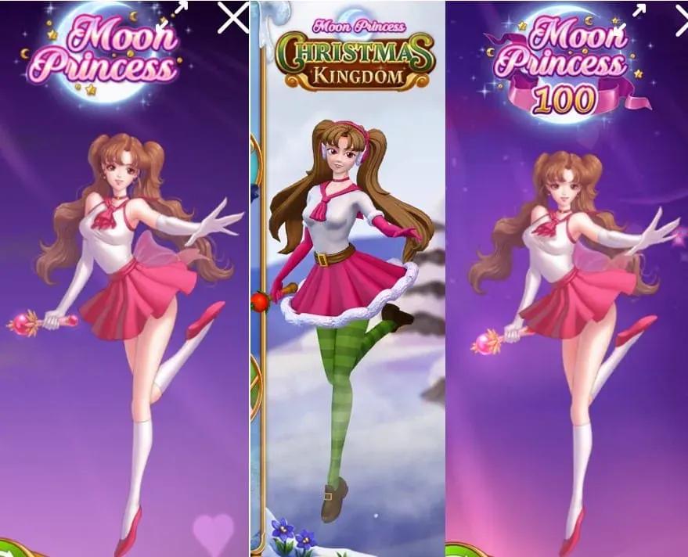

試玩體驗
一般來說很多公司在做老虎機的聖誕特別版時，都只是換皮遊戲，然而這款卻是直接做一個新的遊戲，也有加入新規則，算是相當有誠意的作品。然而很明顯跟另外幾個系列作相比，這個版本的玩法與美術風格是比較不受歡迎的。
另外就玩法上的改變來說，一般玩這種連續消除的 Grid Game，玩家都會預期連續消除圖案能獲得一些額外的獎勵 Feature，這版本卻把觸發3個公主特色的條件從消除累積能量，更改為隨機 Scatter 觸發，我認為是一個不好的變更。
總結
大部分的玩家應該都不會比較喜歡這個聖誕特別版，除非是被那隻可愛的白色小狐狸給吸引到了，我個人比較推薦玩其它的系列作品。
試玩專區
有興趣的玩家也可以點下面連結試玩

